レイアウト注意
ＪＦＡキッズ（U-8）サッカーフェスティバル2019 ＩＮ 熊谷ドーム レイアウトと注意事項

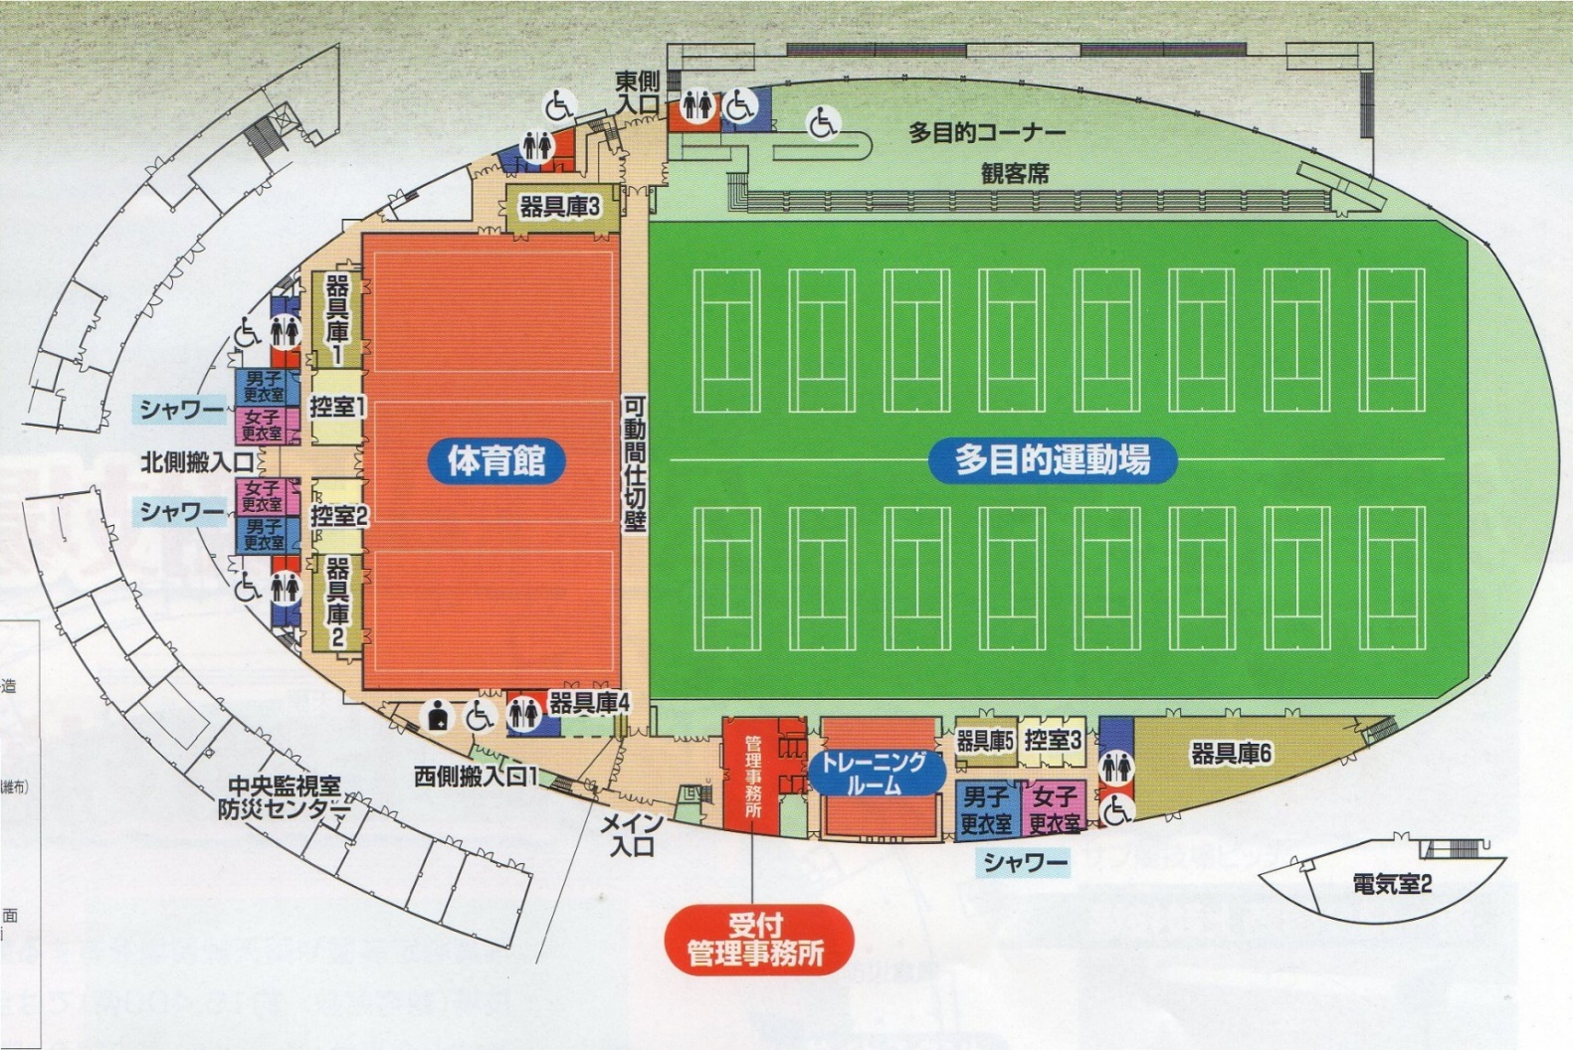
Cコート
Dコート
Aコート
Bコート
選手審判集合
２．選手控室
観客席を利用ください。
1．受付
東入口
大会本部
喫茶コーナーにて選手控室では使用しないで下さい。
多目的コーナーでの場所取りは避け、外のスペースを活用ください。
アップ場
選手審判集合

注意事項
●スムーズな運営の為に次のご協力をお願いいたします。

① 試合ボールは熊谷ドームのボールを使用いたしますのでゲームへ試合ボールの持込は不要です。

② 前の試合の後半が始まった時点で次の対戦チームはピッチに集合願います。

③ 集合時点で審判はコイントスをお願いいたします。

④ 試合終了後は相手チームベンチへの挨拶はせず自チームに戻り速やかベンチのに入れ替わりを願います。

⑤ 場内の放送案内にご注意ください。

●会場におきましての使用ルールとお願いをご確認ください

① ピッチ内はスパイクの着用は禁止されており、飲料につきましては水のみが許可されております。
うがいの吐き出し、水捨ても禁止されております。

② 観戦については人工芝の外で、またハイヒールでの人工芝への入場は固くお断りいたします。

③ 飲食につきましては多目的コーナー観客席にてお願いいたしす。

④ ゴミは持ち帰りいただけますようお願いいたします。

⑤ 公園内施設では当日様々な大会が催され駐車場が混み合いますのでチームでの車両乗合せ協力願います。

駐車証
ＪＦＡキッズ（Ｕ－8）フェスティバル熊谷ドーム
駐 車 証

チーム名（運転手名）

ＮＯ．

（公財）埼玉県サッカー協会第４種委員会

